功能说明
 |  |  |  |  | 《鸣潮》商城系统功能说明

系统功能说明

一、功能开启
 | 1.在初次进入游戏时自动开启

 | 2.按下esc唤出终端（即菜单）后点击商城即可打开
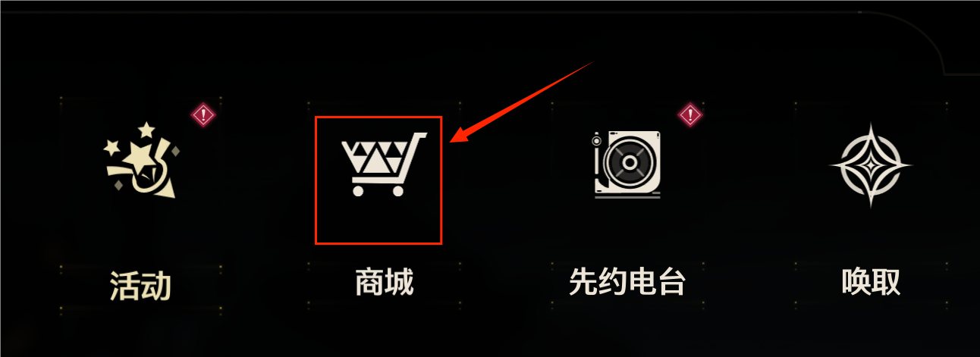

二、功能退出
 | 点击右上角两个退出键可直接退到游戏主界面或者上一级页面

三、商品分类
 | 商品总共分为两级分类
 | 1.一级分类包括：特别推荐、礼包中心、装扮橱窗、海市兑换、凝刻月相、积分商店

 | 2.二级分类按不同一级分类可分为： |  |  |  | 特别推荐 | 热卖皮肤、月相观测卡（月卡）
 |  |  |  |  | 礼包中心 | 特惠专区、常驻礼包、等级礼包
 |  |  |  |  | 装扮橱窗 | 服饰橱窗、换影橱窗
 |  |  |  |  | 海市兑换 | 余波珊瑚、残振珊瑚、聆听星声
 |  |  |  |  | 凝刻月相
 |  |  |  |  | 积分商店 | 深塔兑换所、演练商店、试炼商店

四、商品显示条件和开启条件
 | 1.显示条件：所有商品均在进入游戏后可显示

 | 2.购买条件：某些商品存在购买条件，未满足时无法购买
 |  | 存在的购买条件如下： |  | 没有超过能拥有的上限
 |  |  |  | 等级达标
 |  |  |  | 拥有角色本体

 | 3.当商品满足购买条件时，会出现红点提醒，点击后红点消失

五、商品价格说明
 | 1.不同商品的价格不同、货币类型也不同
 |  | 购买货币按照不同的商店分类可分为以下类别
 |  | 高级货币： | 月相 | 星声
 |  | 兑换代币： | 珊瑚
 |  | 特殊代币： | 积分
 |  | 通用货币： | 贝币
 |  | 其中贝币的购买商品不在商城页面

 | 2.商品存在限时折扣：分为1-9折、代金券

 | 3.商品价格＝原价×折扣－代金券（折扣按小数计，如8折=0.8）

 | 4.商品存在折扣时会同时显示原价与现价（如原价 2480、现价 1980）

 | 5.会显示剩余折扣时间

六、商品购买说明
 | 1.部分商品存在购买限制
 |  | 所有的限购条件如下： |  | 总限购，购买完成后显示已售罄，不显示下次刷新时间
 |  |  |  | 总限购，购买完后不显示
 |  |  |  | 每期限购，购买完成后显示已售罄，并显示下次刷新时间
 |  |  |  | 每周限购，购买完成后显示已售罄，并显示下次刷新时间
 |  |  |  | 双倍限购，首次购买时为双倍，购买后不显示双倍并且不显示刷新时间

界面说明
 |  |  |  | 鸣潮商城系统界面说明

系统界面说明
 | 商城主界面
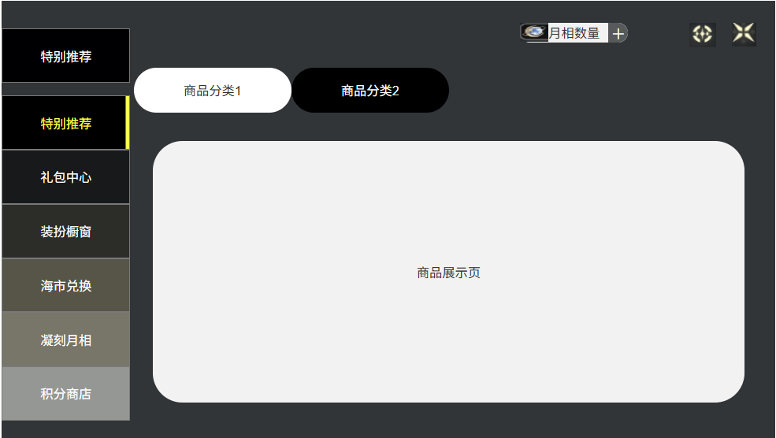


一、商品分类说明
 | 一级分类区
 |  | 如图所示
 |  | 1.点开商城即进入特别推荐页面

 |  | 2.按照相应的顺序进行分类排列

 |  | 3.点击可切换对应的商城分类

 | 二级分类区
 |  | 如图所示
 |  | 1.存在二级分类的页面会显示二级分类

 |  | 2.若不存在二级分类如凝刻月相界面则不显示二级分类直接显示商品
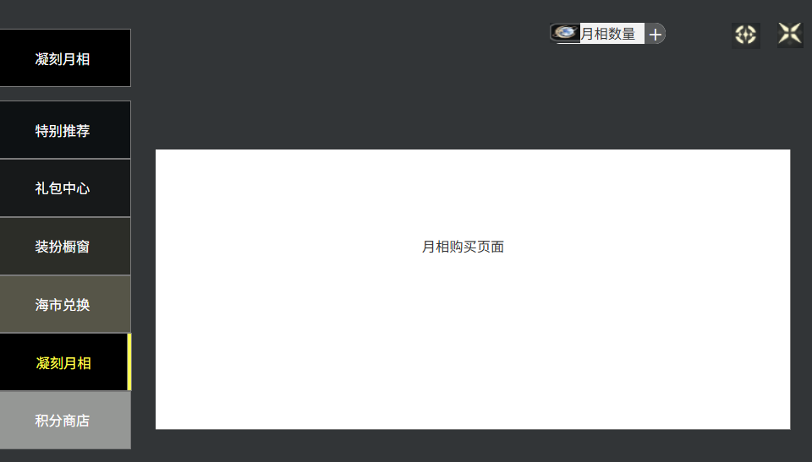


二、商品说明
 | 1.在商品展示页会显示所有可以购买或购买后仍然可显示的商品

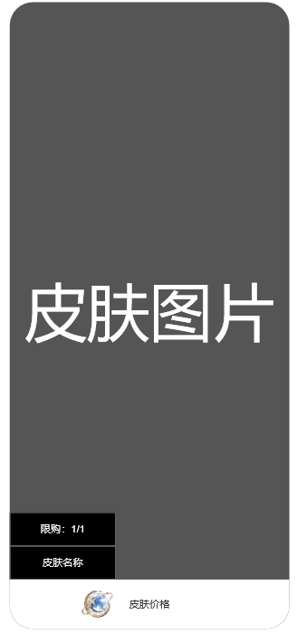
 | 2.商品列表展示说明
 |  | 按照不同一级分类，商品的展示页也会出现不同
 |  |  | 皮肤类

 |  |  | 礼包类

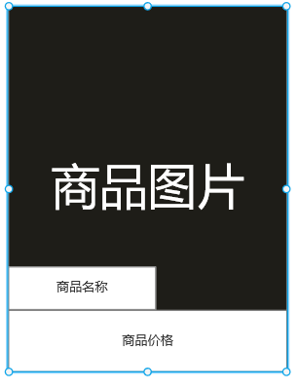
 |  |  | 道具类

 | 3.商品排列顺序
 |  | 1.商品品质由高到低分为金紫蓝，商品按照品质的顺序排列，越高的排列越前

 |  | 2.已售罄的商品会按品质顺序排在未购买商品之后

 | 4.商城货币显示
 |  | 购买货币按照不同的商店分类呈现如下显示方式

 |  |  | 海市兑换

 |  |  | 积分商店

 |  |  | 其他

 | 三、商品购买显示
 |  | 可刷新物品在购买后会继续显示并显示已售罄
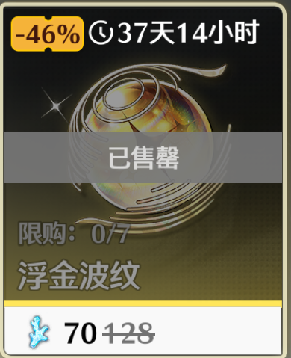

 |  | 购买存在上限的物品在上限后会显示已达上限
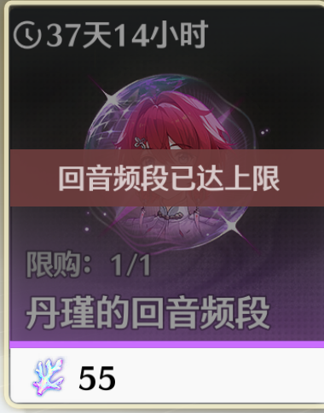

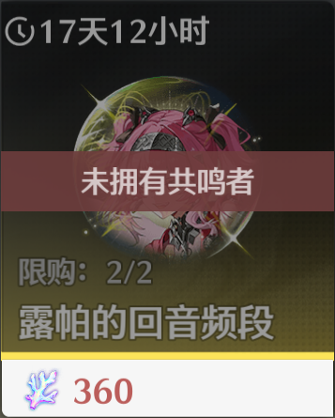
 |  | 购买存在购买条件的会显示不能购买的原因

